INSTRUCCIONES
INFORMACIÓN IMPORTANTE

LEA EL INSTRUCTIVO ANTES DE EMPEZAR

El formato actual se compone de:
1. Descripción del cronograma del plan, programa o proyecto (Anexo 4.1 PLAN DE TRABAJO).

IMPORTANTE!
Tenga en cuenta que los campos que estan sombreados en gris contienen formulas, las cuales NO DEBE SER MODIFICADAS. Es importante que para su diligenciamiento se tomen las precauciones del caso con el fin de evitar el daño en las formulas. Si su propuesta requiere insertar filas adicionales para los distintos ejes estratégicos, usted podrá insertar tantas filas como lo requiera, no obstante, debe revisar que las nuevas filas mantengan la formulación previstas en las casillas sombreadas, con el fin de evitar afectaciones en los subtotales y totales. No se deben insertar columnas al formato.
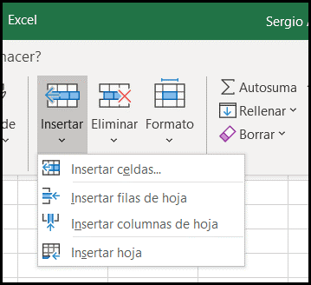

1. FORMATO PLAN DE TRABAJO
El presente formato se compone de tres (3) ejes estrategicos. La información podrá diligenciarse para el o los ejes en los cuales desea aplicar, precisando que se podrá aplicar de manera simultánea a uno o mas ejes estratégicos. El formato deberá plasmar el cronograma de actividades proyectadas durante la totalidad de meses contemplados para su ejecución. Se debera señalar la duración de las actividades, para lo cual es necesario sombrear las casillas de las semana en las cuales se estima desarrollas cada una de las actividades. o marcarlas con una x
Ejemplo Ilustrativo:

